Sheet1 -copy (2)
 | U0 | U1 | U2 | U3 | U4 |  | u0 | v0 | u1 | v1 | u2 | v2 | u3 | v3 | u4 |  | v4 | u5 | v5 | u6 | v6 | u7 | v7 | u8 | v8 | u9 | v9
 | U5 | U6 | U7 | U8 | U9
 | V0 | V1 | V2 | V3 | V4
 | V5 | V6 | V7 | V8 | V9

 | 0 | 1 | 2 | 3 | 4 | 5 |  | 0 | 1 | 2 | 3 | 4 | 5 |  |  | 0 | 1 | 2 | 3 | 4 | 5
0 | y0 | y1 | y2 | y3 | y4 | y5 | 0 | y0 | y1 | y2 | y3 | y4 | y5 |  |  | y30 | y24 | y18 | y12 | y6 | y0
1 | y6 | y7 | y8 | y9 | y10 | y11 | 1 | y6 | y7 | y8 | y9 | y10 | y11 |  |  | y31 | y25 | y19 | y13 | y7 | y1
2 | y12 | y13 | y14 | y15 | y16 | y17 | 2 | y12 | y13 | y14 | y15 | y16 | y17 |  |  | y32 | y26 | y20 | y14 | y8 | y2
3 | y18 | y19 | y20 | y21 | y22 | y23 | 3 | y18 | y19 | y20 | y21 | y22 | y23 |  |  | y33 | y27 | y21 | y15 | y9 | y3
 |  |  |  |  |  |  |  | y24 | y25 | y26 | y27 | y28 | y29 |  |  | y34 | y28 | y22 | y16 | y10 | y4
 |  |  |  |  |  |  |  | y30 | y31 | y32 | y33 | y34 | y35 |  |  | y35 | y29 | y23 | y17 | y11 | y5
 | u0 | v0 | u1 | v1 | u2 | v2 |  | u0 | u1 | u2 |  |  |  |  |  | u6 | u3 | u0
 | u3 | v3 | u4 | v4 | u5 | v5 |  | u3 | u4 | u5 |  |  |  |  |  | v6 | v3 | v0
 |  |  |  |  |  |  |  | u6 | u7 | u8 |  |  |  |  |  | u7 | u4 | u1
 |  |  |  |  |  |  |  | v0 | v1 | v2 |  |  |  |  |  | v7 | v4 | v1
 |  |  |  |  |  |  |  | v3 | v4 | v5 |  |  |  |  |  | u8 | u5 | u2
 |  |  |  |  |  |  |  | v6 | v7 | v8 |  |  |  |  |  | v8 | v5 | v2

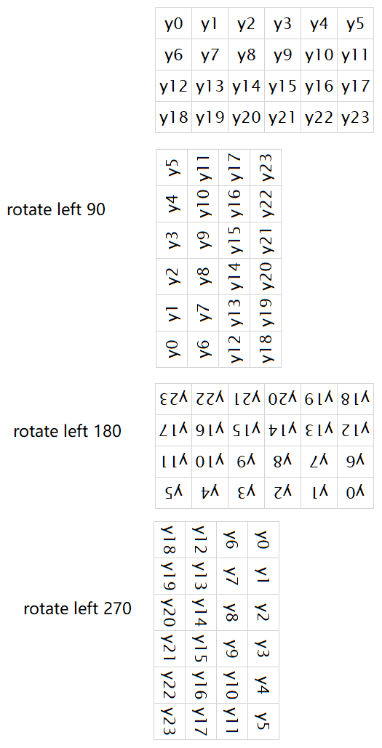
 |  |  |  |  |  |  |  |  |  |  |  |  |  |  |  |  |  |  |  |  | u + v
 |  |  |  |  |  |  |  |  |  |  |  |  |  |  |  |  | x | y |  | u_height | height |  |  | x' | y'
 |  |  |  |  |  |  |  |  |  |  |  |  |  |  |  | u0 | 0 | 0 |  | 3 | 6 |  | u0' | 4 | 0
 |  |  |  |  |  |  |  |  |  |  |  |  |  |  |  | u1 | 1 | 0 |  | 3 | 6 |  | u1' | 4 | 1
 |  |  |  |  |  |  |  |  |  |  |  |  |  |  |  | u2 | 2 | 0 |  | 3 | 6 |  | u2' | 4 | 2

 |  |  |  |  |  |  |  |  |  |  |  |  |  |  |  | u3 | 0 | 1 |  | 3 | 6 |  | u3' | 2 | 0
 |  |  |  |  |  |  |  |  |  |  |  |  |  |  |  | u4 | 1 | 1 |  | 3 | 6 |  | u4' | 2 | 1
 |  |  |  |  |  |  |  |  |  |  |  |  |  |  |  | u5 | 2 | 1 |  | 3 | 6 |  | u5' | 2 | 2

 |  |  |  |  |  |  |  |  |  |  |  |  |  |  |  | u6 | 0 | 2 |  | 3 | 6 |  | u6' | 0 | 0
 |  |  |  |  |  |  |  |  |  |  |  |  |  |  |  | u7 | 1 | 2 |  | 3 | 6 |  | u7' | 0 | 1
 |  |  |  |  |  |  |  |  |  |  |  |  |  |  |  | u8 | 2 | 2 |  | 3 | 6 |  | u8' | 0 | 2

 |  |  |  |  |  |  |  |  |  |  |  |  |  |  |  | v0 | 0 | 0 |  | 3 | 6 |  | v0' | 5 | 0
 |  |  |  |  |  |  |  |  |  |  |  |  |  |  |  | v1 | 1 | 0 |  | 3 | 6 |  | v1' | 5 | 1
 |  |  |  |  |  |  |  |  |  |  |  |  |  |  |  | v2 | 2 | 0 |  | 3 | 6 |  | v2' | 5 | 2

 |  |  |  |  |  |  |  |  |  |  |  |  |  |  |  | v3 | 0 | 1 |  | 3 | 6 |  | v3' | 3 | 0
 |  |  |  |  |  |  |  |  |  |  |  |  |  |  |  | v4 | 1 | 1 |  | 3 | 6 |  | v4' | 3 | 1
 |  |  |  |  |  |  |  |  |  |  |  |  |  |  |  | v5 | 2 | 1 |  | 3 | 6 |  | v5' | 3 | 2

 |  |  |  |  |  |  |  |  |  |  |  |  |  |  |  | v6 | 0 | 2 |  | 3 | 6 |  | v6' | 1 | 0
 |  |  |  |  |  |  |  |  |  |  |  |  |  |  |  | v7 | 1 | 2 |  | 3 | 6 |  | v7' | 1 | 1
 |  |  |  |  |  |  |  |  |  |  |  |  |  |  |  | v8 | 2 | 2 |  | 3 | 6 |  | v8' | 1 | 2

 |  |  |  |  |  |  |  |  |  |  |  |  |  |  |  | 0 | 1 | 2 | 3 | 4 | 5
 |  |  |  |  |  |  |  | u3 | u0 |  |  |  |  |  |  | u6 | v6 | u3 | v3 | u0 | v0
 |  |  |  |  |  |  |  | u4 | u1 |  |  |  |  |  |  | u7 | v7 | u4 | v4 | u1 | v1
 |  |  |  |  |  |  |  | u5 | u2 |  |  |  |  |  |  | u8 | v8 | u5 | v5 | u2 | v2
 |  |  |  |  |  |  |  | v3 | v0
 |  |  |  |  |  |  |  | v4 | v1
 |  |  |  |  |  |  |  | v5 | v2

